상품제안서
칼라중형 점착메모지(주문제작형) | 상품코드: F05642

 |  |  |  |  |  |  | 02-412-0044 | www.easy1.co.kr
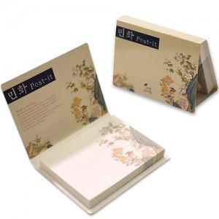

【상세/제작정보】 | 표지와 내지 모두 선명하고 고급스러운 고퀄리티의 제품

【인쇄/포장옵션】 | 풀칼라 / OPP(비닐)

【공급단가】 | 수량 | 1,000~ | 2,000~ | 3,000~ | 5,000~ | 10,000~
*VAT별도 | 50매 | 820원 | 790원 | 770원 | 740원 | 710원
 | 100매 | 1,120원 | 1,080원 | 1,050원 | 1,010원 | 970원

【상품 URL】 | http://www.easy1.co.kr/src/goods_detail.php?gdno=5642

